상품제안서
아쿠아 스마트폰 방수팩(블랙) IPX8 핸드폰방수백 | 상품코드: F28050

 |  |  |  |  |  |  | 02-412-0044 | www.easy1.co.kr
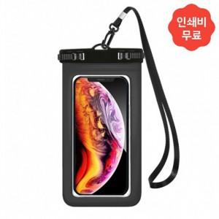

【상세/제작정보】 | 2도 인쇄 이상 별도 문의 500세트 미만 인쇄 시 판비 추가

【인쇄/포장옵션】 | 패드인쇄 / 포장불가능

【공급단가】 | 수량 | 165~ | 500~ | 1,000~ | 3,000~ | 5,000~
*VAT별도 | 단가 | 2,180원 | 2,140원 | 2,090원 | 2,050원 | 2,000원

【상품 URL】 | https://dev.easy1.co.kr:443/src/goods_detail.php?gdno=28050

